상품제안서
시크론 15W 맥세이프 아이폰 호환 무선충전기패드 | 상품코드: S21662

 |  |  |  |  |  |  | 02-713-8555 | www.synergygift.co.kr
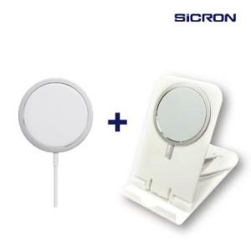 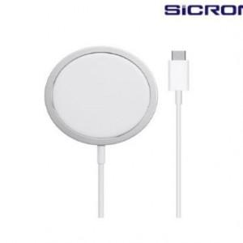

【상세/제작정보】 | 인쇄는 거치대만 가능합니다

【인쇄/포장옵션】 | 레이저, 스티커 / 포장지포장

【공급단가】 | 수량 | 100~ | 300~ | 500~ | 1,000~ | 3,000~
*VAT별도 | 단가 | 9,200원 | 8,860원 | 8,520원 | 8,180원 | 7,970원

【상품 URL】 | https://www.synergygift.co.kr:443/src/goods_detail.php?gdno=21662

